Sheet1
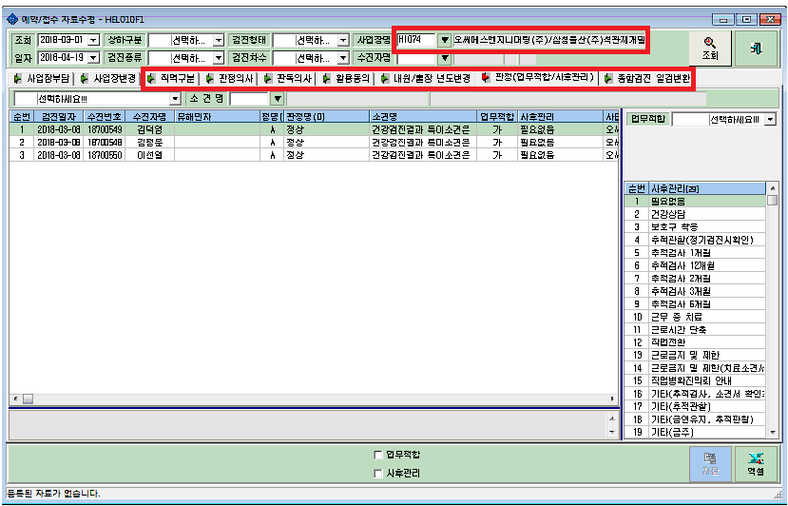
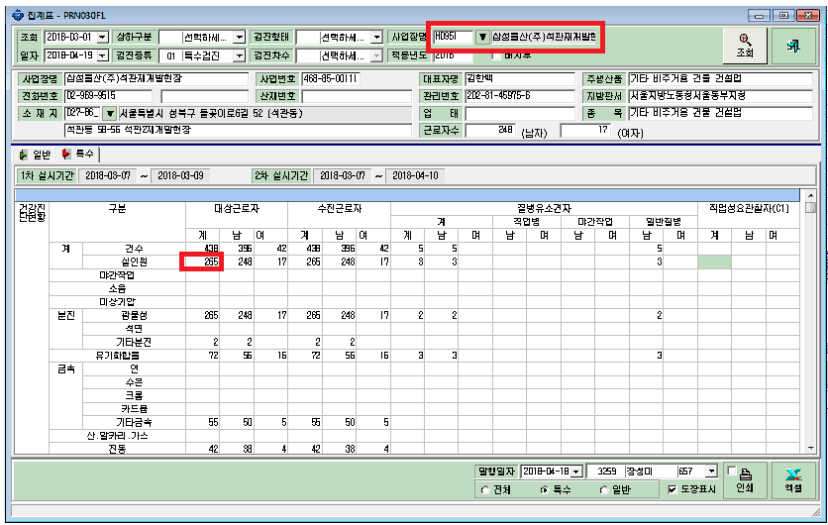

3월7일 ~3월 9일까지 한 석관동재개밸현장사업장들을 모두 원청 삼성물산으로 합쳤는데 실인원이 모두 268명이여야하는데 265명이여서 찾아봤더니 오씨에스엔지니어링 3명이 원청으로 안바뀐것같았습니다.

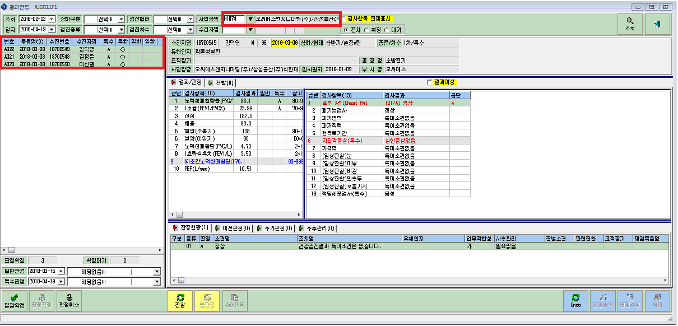

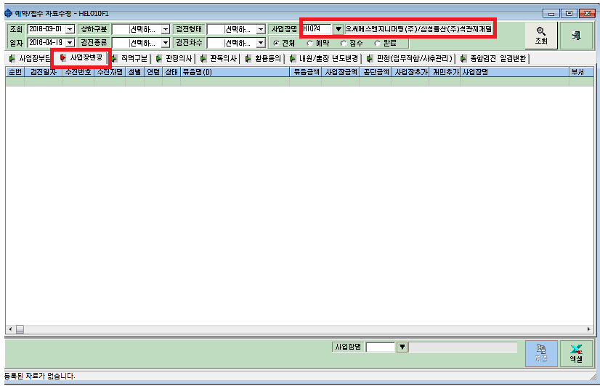

사업장 변경하려고 했는데 오씨에스엔지니어링으로 사업장 변경하려고 하면 사업장 변경화면에는 아무도 안뜹니다.
근데 판정의사, 활용동의 등등 타 화면에서는 오씨에스엔지니어링에 3명이 잡힙니다.

